紙文書の流れ
（１）発注者（市）発議 【発注者は①と④を保管、受注者は③を保管】
①控（発注者用）で決裁 | ②送付用（受注者用）を送付 | ③受領した送付用に回答を記載後、社内処理し、コピーを送付 | ④受領したコピーにゲタ判で決裁後、①とともに保管
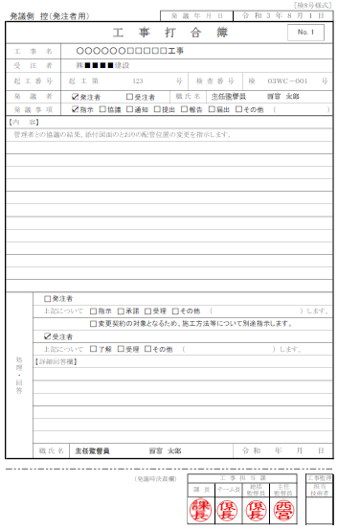
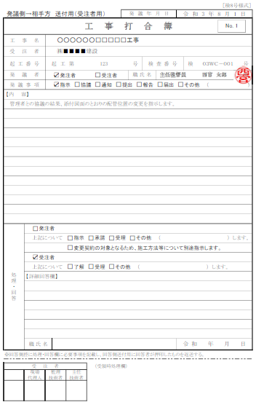
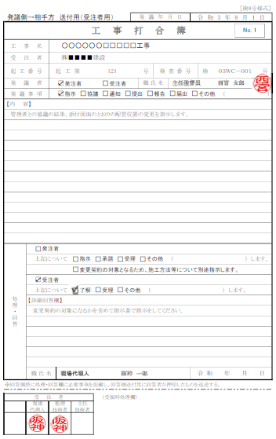
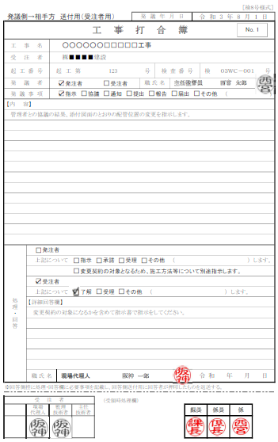

処理項目に✔

詳細があれば記載

処理者・日付を記載

ゲタ判で、決裁

社内処理

（２）受注者発議 【受注者は①と④を保管、発注者は③を保管】
①控（受注者用）で社内処理 | ②送付用（発注注者用）を送付 | ③受領した送付用に回答を記載後、決裁処理し、コピーを送付 | ④受領したコピーを①とともに保管
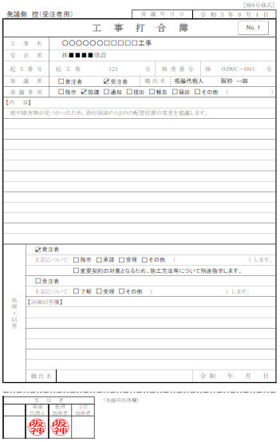
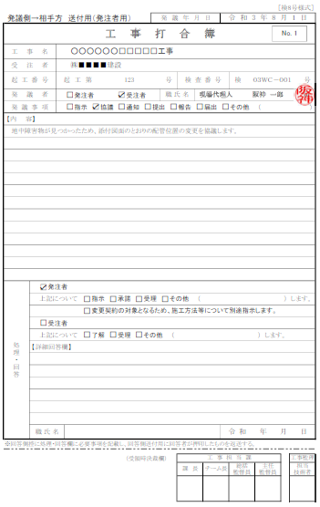
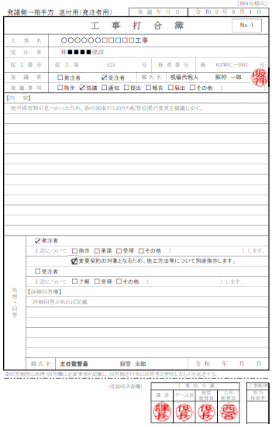
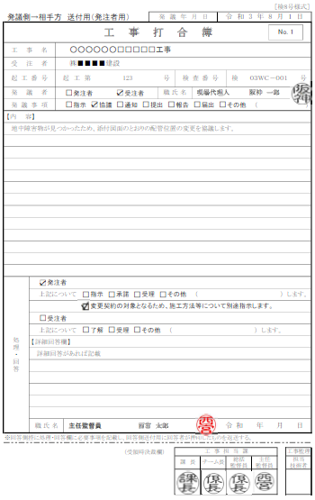

処理項目に✔

詳細があれば記載

処理者・日付を記載

決裁処理

